Buổi 7
Biên bản họp, làm việc nhóm Nhóm: 9 Thời gian – time: <khung giờ 09:25 – 10:15><ngày 21/05/2023> Địa điểm – location: Họp online Người chủ trì cuộc họp – chair meeting: Nguyễn Bình Dương Thành viên tham dự - Participants: Nguyễn Tiến Tú Anh, Chử Thị Ánh, Nguyễn Diệu Linh, Nguyễn Thị Kim Ngân
# | Thành viên | Đúng giờ – On time | Muộn - Late | Vắng – Absent | Ghi chú
1 | Chử Thị Ánh | x
2 | Nguyễn Diệu Linh | x
3 | Nguyễn Bình Dương | x
4 | Nguyễn Tiến Tú Anh | x
5 | Nguyễn Thị Kim Ngân | x
Chương trình họp – Meeting agenda
# | Mục nội dung – Item | Người trình bày – Owner(s) | Thời gian – Time | Ghi chú, trao đổi – Notes
1 | Báo cáo tiến độ học và làm giao diện cho app âm nhạc | Chử Thị Ánh, Nguyễn Tiến Tú Anh, Nguyễn Bình Dương | 5 | Ánh còn 1 ít vấn đề ở giao diện 2, Dương vẫn đang học chưa code được
2 | Bàn về cách viết nội dung báo cáo | Cả nhóm | 25 | Cả nhóm thống nhất cách viết báo cáo nội dung
3 | Đề xuất thêm thiết kế thêm trang quản trị cho app | Nguyễn Diệu Linh | 10 | Cả nhóm đồng ý đề xuất của Linh
4 | Bàn chia code giao diện | Cả nhóm | 5 | Ánh là người phân công mọi người viết giao diện trên zalo
5 | Nhắc nhở up github, chốt kế hoạch cho tuần sau | Chử Thị Ánh, Nguyễn Diệu Linh | 10 | Mọi người đồng ý
Vấn đề & Giải pháp - Issues/problems & Solutions
# | Vấn đề - Issues/problems | Các giải pháp đề xuất – Suggested solutions |  | Giải pháp được chọn – Selected solution | Ghi chú – Notes
1 | Học flutter một số thành viên vẫn chưa code được các giao diện khó hơn | Học trên mạng, hỏi bạn bè, thầy cô |  | Học trên mạng, nhờ bạn bè hướng dẫn | Ngân hướng dẫn các bạn
2 | Nội dung báo cáo chưa xong | Phân công và làm tuần sau |  | Phân công và làm tuần sau | Cả nhóm làm
3
4
Kế hoạch hành động – Action plan
# | Hành động – Action | Thời hạn – Deadline | Người thực hiện – Owner(s) | Ghi chú – Notes
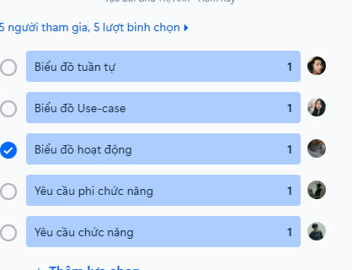
1 | Làm chương 2 nội dung báo cáo | 21/5-26/5 | Cả nhóm | Phân chia công việc trên zalo
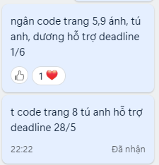
2 | Phân công làm và làm 2-3 trang code giao diện | 21/5-1/6 | Cả nhóm trừ Nguyễn Diệu Linh | Phân chia công việc trên zalo
3 | Thiết kế thêm trang quản trị cho app | 21/5-28/5 | Nguyễn Diệu Linh
4
Đóng góp nhóm – Team contribution
# | Thành viên – Member | Ý tưởng, giải pháp – Idea(s) | Hỗ trợ người khác – Support other(s) | Hoạt động xây dựng nhóm – Team building activities | Ghi chú – Notes
1 | Chử Thị Ánh | 2 | 2 | 2
2 | Nguyễn Diệu Linh | 2 | 2 | 2
3 | Nguyễn Bình Dương | 1 | 1 | 1
4 | Nguyễn Tiến Tú Anh | 1 | 1 | 1
5 | Nguyễn Thị Kim Ngân | 1 | 1 | 1
Kết quả đánh giá phản hồi của nhóm – Team feedback Sử dụng phiếu đánh giá phản hồi PI.5.3.a
 | Số phiếu 4 | Số phiếu 3 | Số phiếu 2 | Số phiếu 1
Chử Thị Ánh
Nguyễn Diệu Linh
Nguyễn Bình Dương
Nguyễn Tiến Tú Anh
Nguyễn Thị Kim Ngân
Khả năng tổ chức nhóm làm việc và phối hợp giải quyết vấn đề của người đứng đầu Sử dụng phiếu đánh giá phản hồi PI.5.3.b
 | Số phiếu 4 | Số phiếu 3 | Số phiếu 2 | Số phiếu 1
Chử Thị Ánh
Nguyễn Diệu Linh
Nguyễn Bình Dương
Nguyễn Tiến Tú Anh
Nguyễn Thị Kim Ngân

